Sheet2
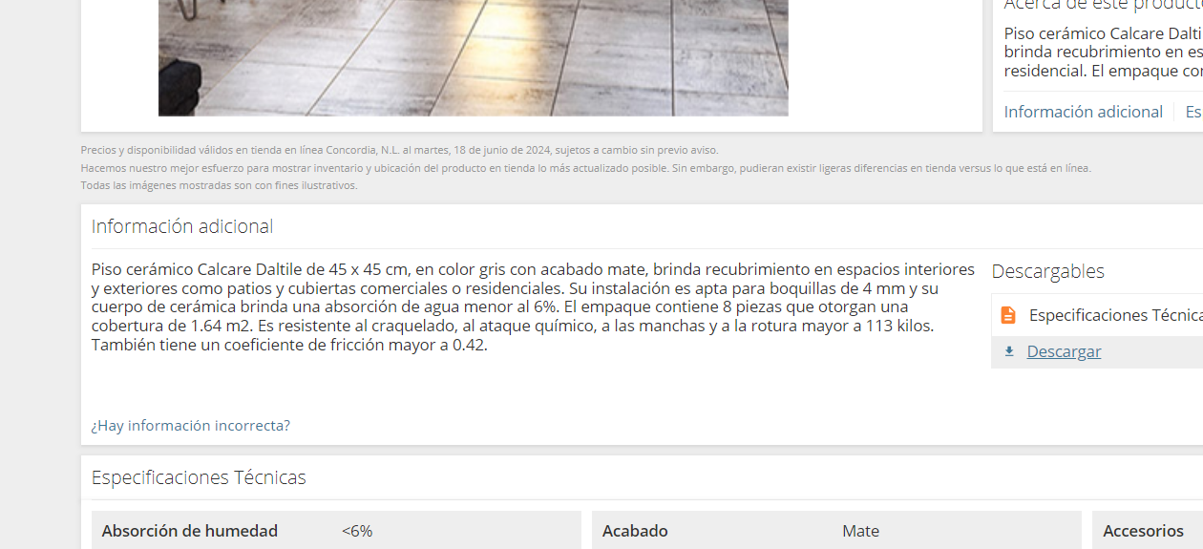
Concepto
qué instalar | Instalación de piso cerámico
medidas | de 45cm x 45cm
marca, modelo | marca Daltile Modelo Calcare, color gris, o similar. SMA.
instalación especial? | Boquillas de 4mm.
incluye | Incluye materiales, mano de obra, herramienta y equipo
aclaraciones | Y todo lo necesario para su correcta ejecución.

 | Instalación de piso cerámico de 45cm x 45cm marca Daltile Modelo Calcare, color gris, o similar. SMA. Boquillas de 4mm. Incluye materiales, mano de obra, herramienta y equipo Y todo lo necesario para su correcta ejecución.

